表紙・改定履歴
Webダイレクト販売

画面設計書
試算結果展開一時金画面
G0106

© 2020 Sasuke Financial Lab Inc.

変 更 記 録
版数 REV. | 作成更新日 | 変 更 内 容 | 担 当
01 | 2020-08-19 | 初版 | 小川
02 | 2020-09-03 | 画面レイアウトの文言の修正（同額型/初回2倍型の給付金額） | 小川

画面レイアウト
画面レイアウト | システム | 画面名 | 画面ID
 | Webダイレクト販売 | 試算結果展開一時金画面 | G0106

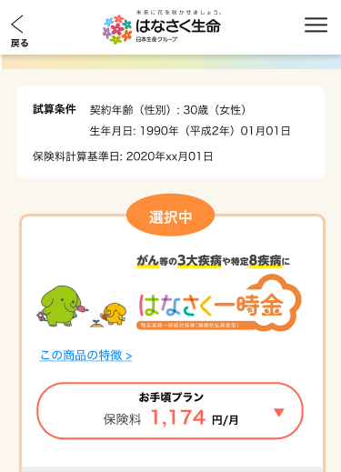

X
G0103.試算結果画面と共通

1

2

3

A
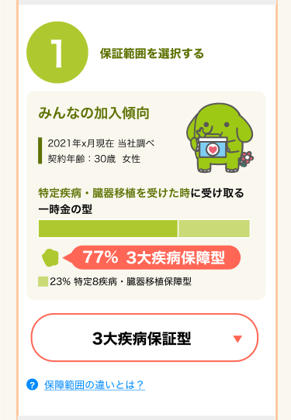
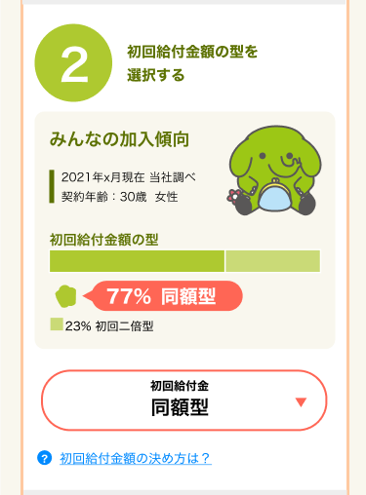

3
1

4
2

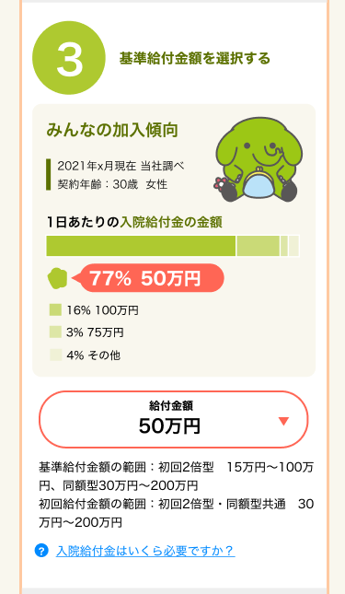

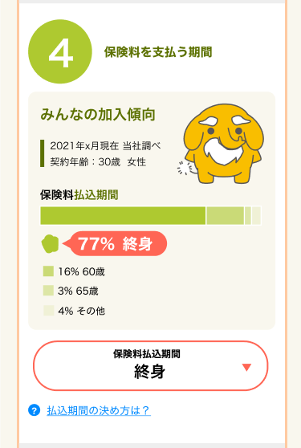

5

7

8

6

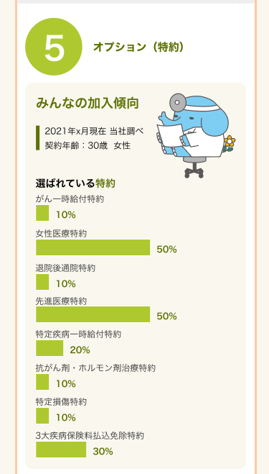
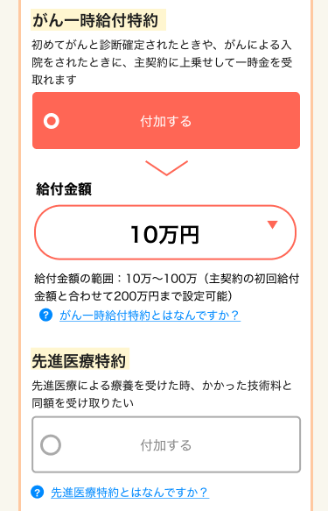

9

10

11

12

13

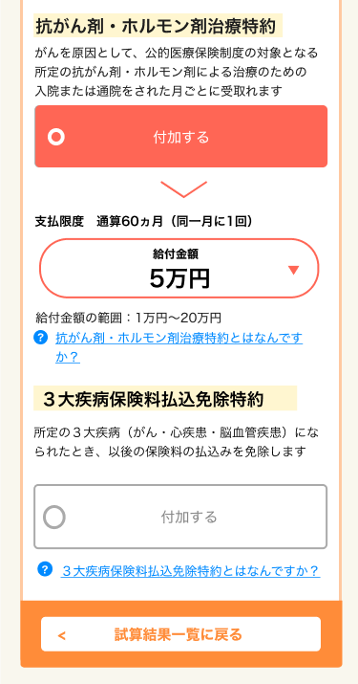

X
追従フッター
G0103.試算結果画面と共通

14

15

4
16

17

18

19

